信息对照和报警优先级
联动级别定义
一级 | 最高级别，由硬件设备内置，出厂默认不可修改
二级 | 第二级别，由系统根据包含设备型号默认进行组合（组合时提示用户确认），不可修改和编辑
三级 | 由用户自己自由配置的联动方式

服务名称 | 服务图标 | App中显示名称 | APP中相应图标 | 设备相关报警信息 | 优先级定义
用电 | 触发与动作设备 | 16A漏电保护器 32A漏电保护器 63A漏电保护器 |  | 过温 | 一级
 |  |  |  | 过压 | 一级
 |  |  |  | 过流 | 一级
 |  |  |  | 漏电 | 一级
 |  |  |  | 电弧 | 一级
 |  |  |  | 功率超载 | 三级
 |  | 墙体保护插座16A
 |  | WiFi插座 |  | 过温 | 三级
用水 | 触发设备 | 水浸探测器 |  | 水浸检测漏水 | 三级
气体 | 触发设备 | 燃气探测器（有源） |  | 甲烷浓度超标 | 三级
 |  | 燃气探测器（无源） |  | 甲烷浓度超标、电池容量告警、主电源AC丢失告警 | 三级
 |  | CO探测器（有源） |  | 一氧化碳浓度超标 | 三级
 |  | CO探测器（无源） |  | 一氧化碳浓度超标、电池容量告警、主电源AC丢失告警 | 三级
火灾 | 触发设备 | 烟雾探测器（有源） |  | 烟雾浓度超标 | 三级
 |  | 烟雾探测器（无源） |  | 烟雾浓度超标、电池容量告警 | 三级
防盗 | 触发设备 | 红外入侵探测器 | 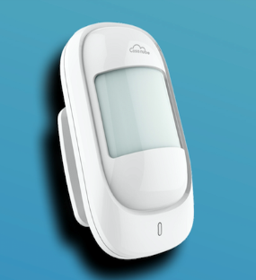 | 红外检测入侵、电池容量告警 | 二级
 |  | 门磁探测器 |  | 门磁状态（Bit15：0-关，1-开）、电池容量告警
 |  | 玻璃破碎 |  | 入侵告警
辅助 | 动作设备 | 燃气电磁阀 |  |  | 二级
 |  | 水阀电动阀 |  |  | 二级
 |  | 机械手 | 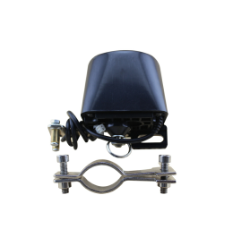 |  | 二级
 | 动作设备/触发设备 | 报警接入盒 |  | 根据所接入设备类型决定其输出的报警信息和动作 | 优先级根据所连接设备的优先级判定
 | 信号转换设备 （无联动相关） | 中继网关 |  | 无 | 无

